Sheet1
 | PCSサービスの設定

1 | PCSServiceのフォルダを「C:」にコービーしておいてください。

2 | 次はバッチファイルを管理者権限で起動するとインストールできます。
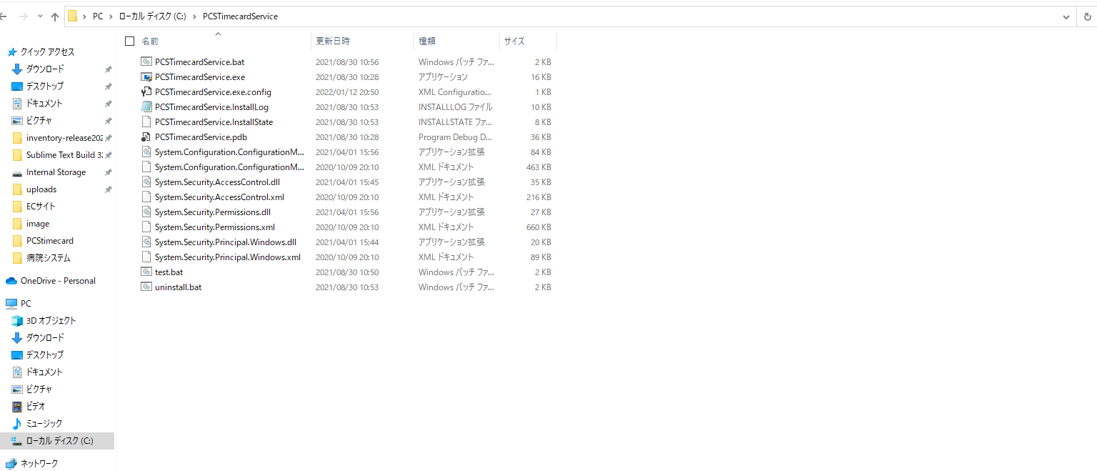

バッチファイルを管理者権限で起動するとインストールできます。

2 | インストールが終わったらチェックします。
 | ウィンドウズサービスを開いて、PCSTimecardServiceの名を検索してチェックします。

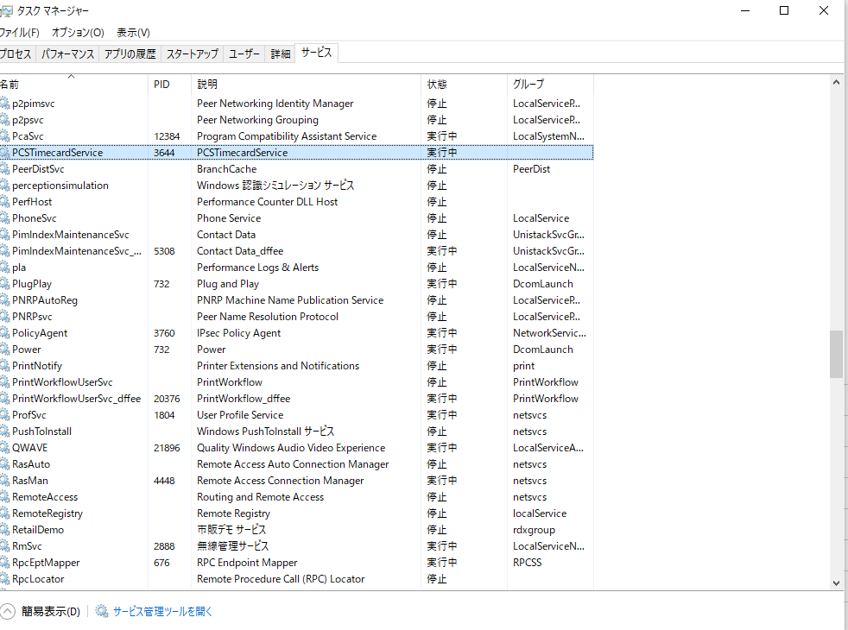

このサービスの状態を確認します。PCSTimecardServiceは実行中になったらいいです。もしまだ起動しない場合はサービスの開始ボタンをクリックするとサービスを起動します。

